Hoja1
 | COD LIBRO | TITULO | AUTOR | EDITORIAL | NombreLector | FechaDev
 | 1001 | Variable compleja | Murray Spiegel | McGraw Hill | Pérez Gómez, Juan | 2005-04-15
 | 1004 | Visual Basic 5 | E. Petroustsos | Anaya | Ríos Terán, Ana | 2005-04-17
 | 1005 | Estadística | Murray Spiege | McGraw Hill | Roca, René | 2005-04-16
 | 1006 | Oracle Universit | Nancy Greenberg y Priya Nathan | Oracle Corp | García Roque, Luis | 2005-04-20
 | 1007 | Clipper 5.0 | Ramalho | McGraw Hill | Pérez Gómez, Juan | 2005-04-18

 |  |  | PRIMERA FORMA NORMAL
 | COD LIBRO | TITULO | AUTOR | EDITORIAL | NombreLector | FechaDev
 | 1001 | Variable compleja | Murray Spiegel | McGraw Hill | Pérez Gómez, Juan | 2005-04-15
 | 1004 | Visual Basic 5 | E. Petroustsos | Anaya | Ríos Terán, Ana | 2005-04-17
 | 1005 | Estadística | Murray Spiege | McGraw Hill | Roca, René | 2005-04-16
 | 1006 | Oracle Universit | Nancy Greenberg y Priya Nathan | Oracle Corp | García Roque, Luis | 2005-04-20
 | 1007 | Clipper 5.0 | Ramalho | McGraw Hill | Pérez Gómez, Juan | 2005-04-18

 |  |  | SEGUNDA FORMA NORMAL
 | COD LIBRO | TITULO | AUTOR
 | 1001 | Variable compleja | Murray Spiegel
COD LIBRO | 1004 | Visual Basic 5 | E. Petroustsos
 | 1005 | Estadística | Murray Spiege
 | 1006 | Oracle Universit | Nancy Greenberg y Priya Nathan
 | 1007 | Clipper 5.0 | Ramalho

 | EDITORIAL | NombreLector | FechaDev
 | McGraw Hill | Pérez Gómez, Juan | 2005-04-15
 | Anaya | Ríos Terán, Ana | 2005-04-17
 | McGraw Hill | Roca, René | 2005-04-16
EDITORIAL | Oracle Corp | García Roque, Luis | 2005-04-20
 | McGraw Hill | Pérez Gómez, Juan | 2005-04-18

 |  |  | TERCERA FORMA NORMAL

 | COD LIBRO | TITULO | AUTOR
 | 1001 | Variable compleja | Murray Spiegel
 | 1004 | Visual Basic 5 | E. Petroustsos
COD LIBRO | 1005 | Estadística | Murray Spiege
 | 1006 | Oracle Universit | Nancy Greenberg y Priya Nathan
 | 1007 | Clipper 5.0 | Ramalho

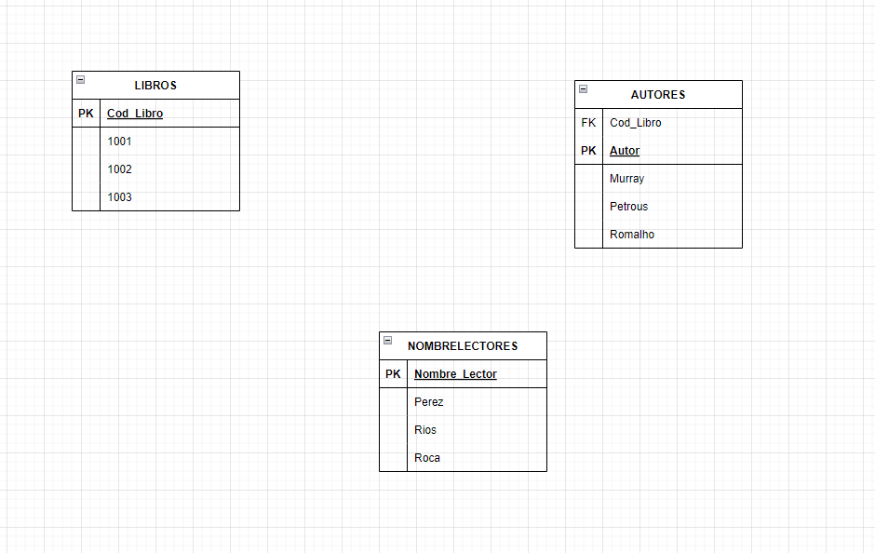
 | AUTOR | EDITORIAL | NombreLector
 | Murray Spiegel | McGraw Hill | Pérez Gómez, Juan
 | E. Petroustsos | Anaya | Ríos Terán, Ana
AUTOR | Murray Spiege | McGraw Hill | Roca, René
 | Nancy Greenberg y Priya Nathan | Oracle Corp | García Roque, Luis
 | Ramalho | McGraw Hill | Pérez Gómez, Juan

 | NombreLector | FechaDev
 | Pérez Gómez, Juan | 2005-04-15
 | Ríos Terán, Ana | 2005-04-17
LECTOR | Roca, René | 2005-04-16
 | García Roque, Luis | 2005-04-20
 | Pérez Gómez, Juan | 2005-04-18

